DIP MR_02
MAPA DE LOS RESULTADOS DE LA ELECCIÓN DE DIPUTACIONES LOCALES POR EL PRINCIPIO DE MAYORÍA RELATIVA

DISTRITO ELECTORAL 02 |  |  |  |  |  |  |  |  |  | Resultados con base en los resultados de los cómputos distritales de los Consejos Electorales Distritales y las resoluciones de los cómputos jurisdiccionales.
VAXCAMPECHE | PT | PVEM | MOVIMIENTO CIUDADANO | MORENA | PES | RSP | FXM | CANDIDATOS/AS NO REGISTRADOS/AS | VOTOS NULOS | VOTACIÓN T. EMITIDA
904 | 3,825 | 6,358 | 7,596 | 92 | 121 | 107 | 61 | 3 | 550 | 19,617

PAN | PRI | PRD | PRI |  |  |  |  | GANADOR
3,609 | 216 |  | 1,015 | 518 | 4,825

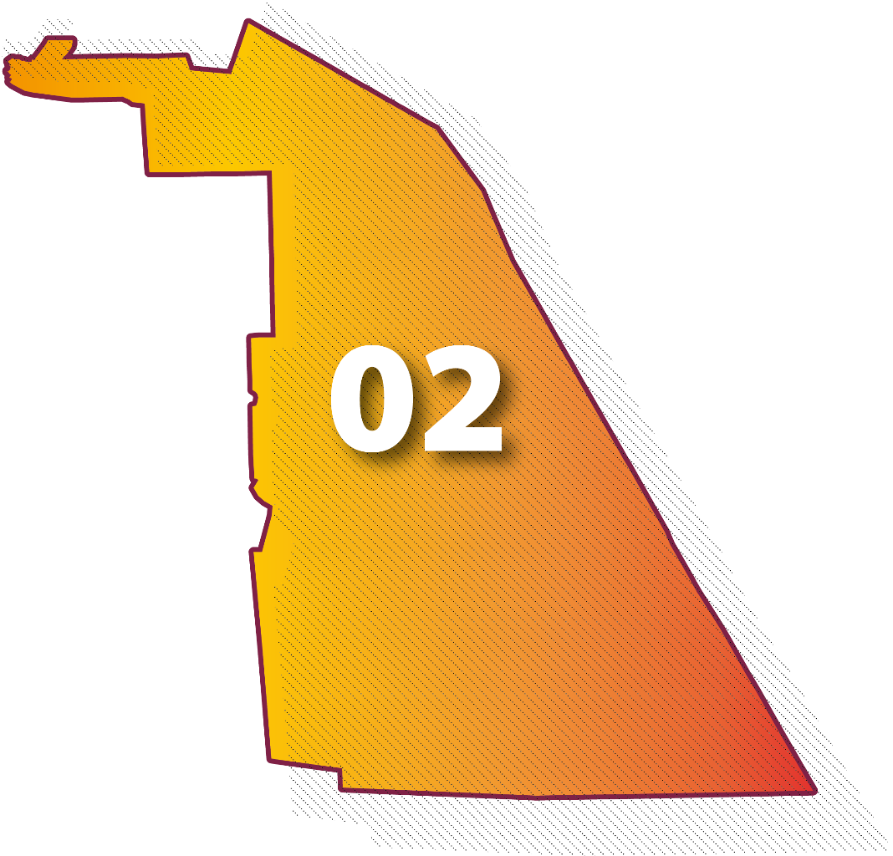
LISTA NOMINAL |  | 32,235
SECCIONES |  | 20
CASILLAS |  | 55

PARTICIPACIÓN CIUDADANA |  | 60.8562%
ABSTENCIONISMO |  | 39.1438%

